输出（不要）
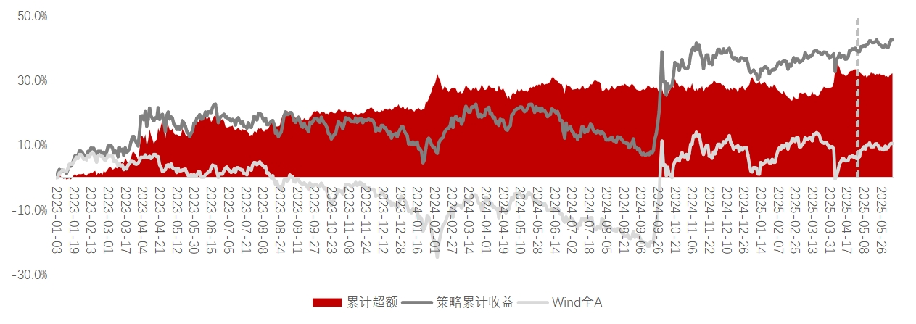
ETF行业轮动模型周度跟踪
2025-06-09

本期推荐行业 | 对应ETF |  |  | 上周（2025年6月2日—6月8日）全球货币政策出现分化，欧央行降息25基点至2%，美联储保持观望，俄罗斯意外降息100基点。国内政策聚焦稳增长，财政部支持20城市更新行动，央行释放流动性信号（逆回购净回笼6,717亿元）。中美元首通话释放贸易摩擦缓和信号，人民币汇率企稳（在岸人民币周升6基点）。A股市场整体呈现普涨态势，沪深300上涨0.88%，日均成交额回升至1.17万亿元。
石油石化 | 汇添富中证能源ETF |  |  | 分行业来看，通信、有色金属和电子分别以5.27%、3.74%和3.60%的涨幅领涨，主要受益于博通新芯片发布、稀土政策预期和AI终端创新等利好因素；而家用电器、食品饮料和交通运输则分别下跌1.79%、1.06%和0.54%，主要受消费疲软和成本压力影响。资金面上，通信和电子板块分别获得26.3亿元和10.1亿元净流入，而计算机和医药生物则遭遇较大规模净流出。整体来看，市场情绪边际改善但仍偏谨慎，TMT及周期板块受资金青睐，消费板块持续承压。
社会服务 | 富国中证旅游主题ETF
机械设备 | 华夏中证机器人ETF

上期推荐 | 对应ETF | 涨跌幅% | 超额% | 业绩概览
有色金属 | 南方中证申万 | 2.57 | 1.79
 | 有色金属ETF
家用电器 | 国泰中证全指 | -1.46 | -2.24
 | 家电ETF
电力设备 | 华泰柏瑞中证 | -0.22 | -1
 | 光伏产业ETF
通信 | 国泰中证全指 | 4.34 | 3.56
 | 通信设备ETF
非银金融 | 国泰中证全指 | 1.9 | 1.12
 | 证券公司ETF |  |  | 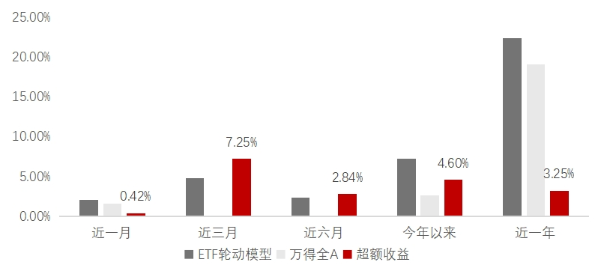

 |  |  |  | 今年以来 | 年化收益% | 年化波动% | 夏普比例 | 最大回撤%
 |  |  |  | 轮动模型 | 19.01 | 16.34 | 1.16 | 6.47
 |  |  |  | 万得全A | 6.75 | 14.36 | 0.47 | 16.23
 |  |  |  | 超额 | 12.26 | 1.98 | —— | -9.76

净值序列
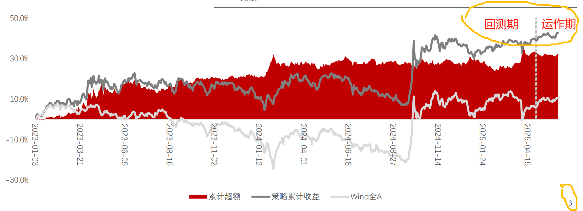
日期 | ETF行业轮动策略净值 | 万得全A | ETF行业轮动策略累计收益 | 万得全A累计收益 | 累计超额

 |  |  |  |  |  |  | 业绩概览
 |  |  |  |  |  |  | 近一月 | 近三月 | 近六月 | 今年以来 | 近一年
 |  |  |  |  |  | ETF行业轮动
 |  |  |  |  |  | 万得全A
 |  |  |  |  |  | 超额收益

 |  |  |  |  |  |  | 2023年 | 2024年 | 2025年以来 | 年化收益 | 年化波动 | 夏普比例 | 最大回撤
 |  |  |  |  |  | 轮动模型 |  |  |  | 19.01 | 16.34 | 1.16 | 6.47
 |  |  |  |  |  | 万得全A |  |  |  | 6.75 | 14.36 | 0.47 | 16.23
 |  |  |  |  |  | 超额 |  |  |  | 12.26 | 1.98 | —— | -9.76
 |  |  |  |  |  | 注：年化收益、年化波动、夏普比例、最大回撤为今年以来的统计数据

